インストールした環境一覧
 |  |  | download場所
 | OFFICE 2013 |  | https://mydesktop.oraclecorp.com/myd_sso/ct_software_licenses.manage_n_download

 | ORACLE CLIENT |  | https://www.oracle.com/technetwork/jp/database/enterprise-edition/downloads/112010-win32soft-098788-ja.html
 |  |  | 32bitを選択（64bitだと、一部の取り込みツールが動かない）

 | Oracle SQL Developer |  | https://mydesktop.oraclecorp.com/myd/myd_software_licenses.show_complete_list
 |  |  | 前提条件： | Oracle Clientインストール済み（Oracle Client先にインストールしないと、動かない）
 |  |  |  | OCSJ_System_Management/20_Deliverable/30_運用関連/コンサル統合メニュー/tools/tnsnames.oraをローカルのファイルに上書き済み
 |  |  |  | tnsnames.oraは本番DB、開発DB、検証DBの接続情報を定義する設定ファイル

 | ORACLE CONTENT |  | https://oradocs-corp.documents.us2.oraclecloud.com/documents/install

 | ＴｅｒaTerm |  | GOOGLEで検索
 | FILEZILA

 | ECLIPSE 最新 |  | https://mergedoc.osdn.jp/
 |  |  | Pleiades All in One のFull Edition

朝取り込み時、本番ユーザとして登録する場合、username: ocsjsys password: Con@admi2
リハーサル時、開発ユーザとして登録する場合、username: ocsjdev password: Con@admi2
ＵＡＴ時、検証ユーザとして登録する場合、username: ocsjstg password: syscon_1
踏み台サーバshutdown時、rootユーザとして登録する場合、username: root password: syscon_1
ユーザとパスワードはOCSJ_System_Management /20_Deliverable/30_運用関連\コンサル統合メニュー/踏み台サーバpassword.txtを参照してください。
 | Pidgin 2.11.0 |  | https://mydesktop.oraclecorp.com/myd/myd_software_licenses.show_complete_list

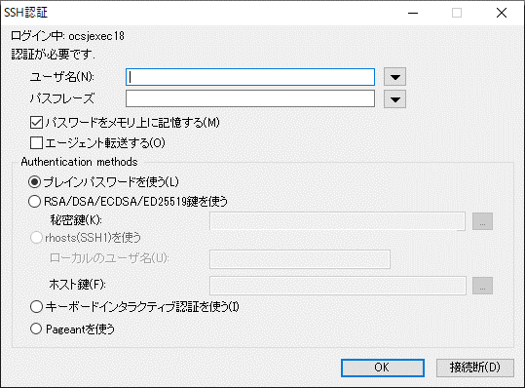
 | ●ＴｅｒaTermの設定
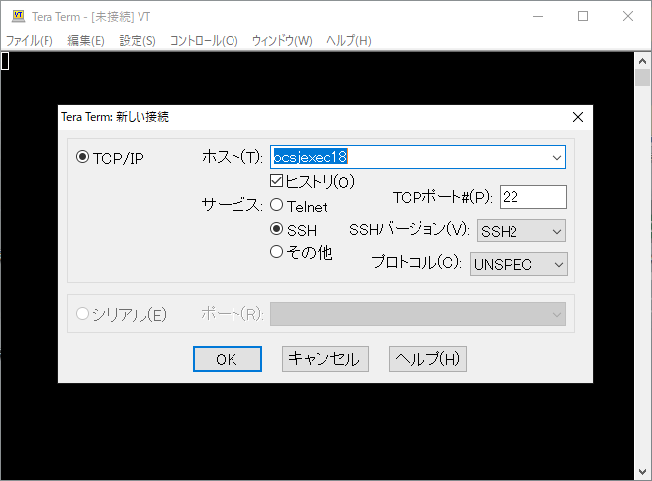

踏み台サーバホスト名

 | ●FILEZILAの設定
 | 本番コンテンツサーバ（本番サーバ（jpcmt101.jp.oracle.com）でMP(Web画面)のログファイルを確認する時使用） |  |  |  |  |  |  | ログ出力場所
 | 開発サーバの場合（開発環境（jpcmt101dev.jp.oracle.com）でMP(Web画面)のログファイルを確認する時使用） |  |  |  |  |  |  | 例本番の場合：下記フォルダのいずれかに存在する
 | 検証コンテンツサーバ（ＵＡＴ時、検証環境（jpcmt101stg.jp.oracle.com）MP(Web画面)のログファイルを確認する時使用） |  |  |  |  |  |  | 開発と検証の場合、ぞれぞれのユーザとパスワードを登録してから、確認できる。本番フォルダの構成と同じ。

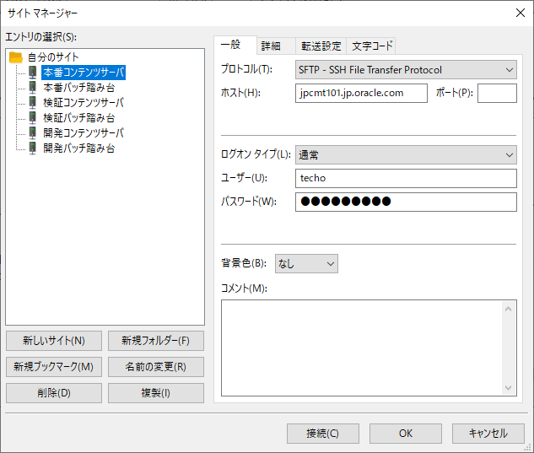
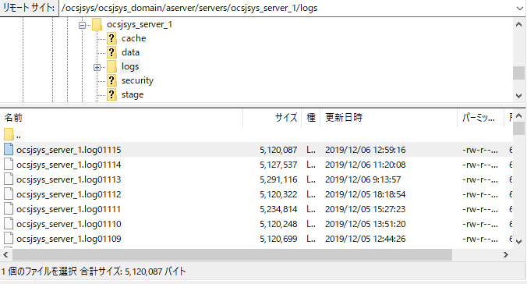
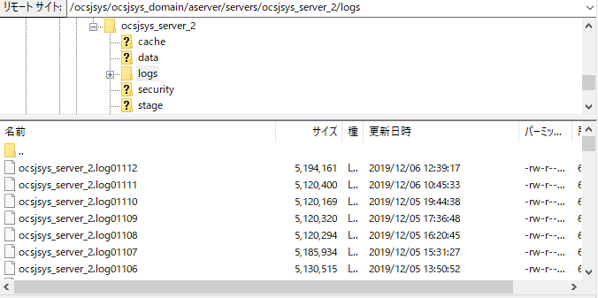

 |  |  |  |  |  | DBサーバ |  | コンテンツサーバ

本番WebLogicサーバ（jpcmt101.jp.oracle.com）
JAVAソースを格納
本番DBサーバ
WEB画面MP用テーブル
 | ●踏み台サーバとコンテンツサーバの関係

 |  |  |  |  |  |  | コンソールコンサル統合メニュー本番URL

ローカルホスト |  |  |  | 中間サーバ | ocsjsysユーザでsh実行

ローカルマシン
.downloadしたreport
①PA report
②SI report
③ERMS reporｔ
④budget repor
.batファイル
踏み台サーバ
（ocsjexec18）
.朝取り込みsciprt
shファイル
.uploadしたCSVファイル
開発WebLogicサーバ（jpcmt101dev.jp.oracle.com）
JAVAソースを格納
開発DBサーバ
WEB画面MP用テーブル

 |  | batで実行によって、CSVファイルをFTPでupload |  |  | ocsjdevユーザでsh実行 |  | コンソールコンサル統合メニュー開発URL

検証WebLogicサーバ（jpcmt101stg.jp.oracle.com）
JAVAソースを格納
 |  |  |  |  | ocsjstgユーザでsh実行
ｓhファイル機能
・csvファイルをDBに投入
・データ反映
DB のPACKAGE PL/SQL プログラムを呼び出し
検証DBサーバWEB画面MP用テーブル

 |  |  |  |  |  |  | コンソールコンサル統合メニュー検証URL

